关系图
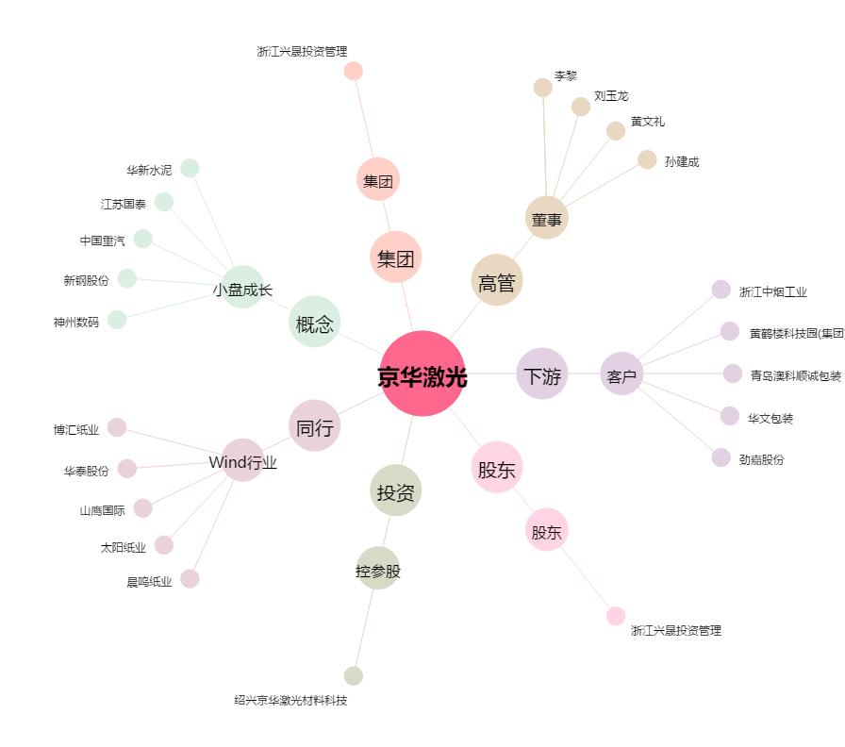
京华激光[603607.SH] - 关系概览图

